Estadísticas
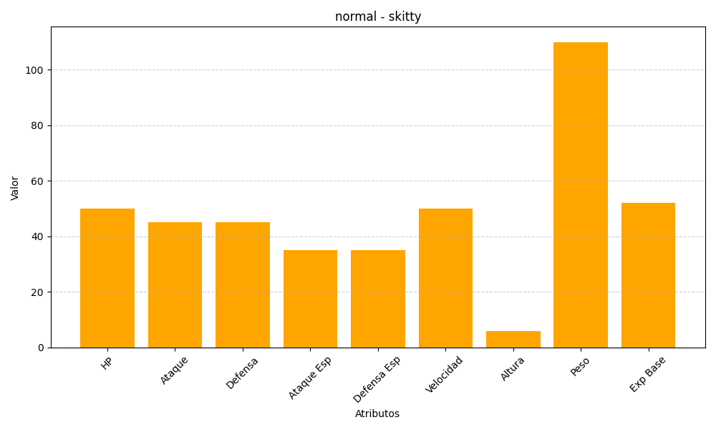
ID | Nombre | Tipo | HP | Ataque | Defensa | Ataque Especial | Defensa Especial | Velocidad | Altura | Peso | Experiencia Base
300 | skitty | normal | 50 | 45 | 45 | 35 | 35 | 50 | 6 | 110 | 52

